FEBRERO 26
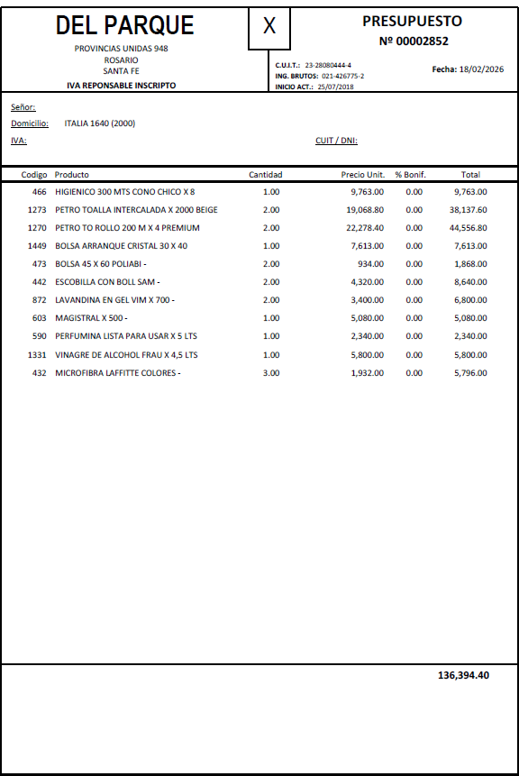
PRODUCTO | DESCRIPCIÓN | STOCK ACTUAL | DETALLE | COMPRA 18/02 | CANTIDAD A COMPRAR
Papel Higiénico | ROLLOS | 10 | 1 BOLSA (8) + 2 SUELTOS | 1 $9753 | 2 bolsas
Toallas Intercaladas Beige | CAJA | 1 |  | 2 $44.556,80 | 2 cajas
Rollo papel | ROLLOS | 4 | 1 Bolsa (4) | 2 $44.556,80 | 2 bolsas
Bolsas de arranque | PAQUETE | 1 |  | 1 $7613 | 2 paquetes
Bolsas residuos | PAQUETE | 1 | 45X60 | 2 $1868 | 2 paquetes
Bicarbonato | BOLSA |  | 1 KG | --
Jabón Líquido | BIDONES | 2 | 5 L | -- | --
Aromatizante ambiente | AEROSOLES | 2 |  | -- | 1 aerosol
Detergente | BOTELLA | 1/2 BOTELLA |  | 1 X 500 $5080 | 1 Botella
Alcohol 70/30 | BIDON | 1 Y 1/2 | 5 L | -- | --
Cloro | BIDON | 1 BIDÓN | 5 L | ---- | 1 bidón
Lavandina en gel | BOTELLA | 2026-02-01 |  | 2 x 700 $6800 | 1 Botella
Perfumina pisos | BIDON | 2026-02-01 | 5 L | 1 $2340 | 1 bidón
Vinagre de alcohol | BOTELLA 4,5 LTS |  |  | 1 $5800 | 1 Botella
Trapo cocina Microfibra |  |  |  | 3 $5796
Escobilla baño |  |  |  | 2 $8640
 |  |  |  | TOTAL= $136.394,40

ABRIL 26
PRODUCTO | DESCRIPCIÓN | STOCK ACTUAL | DETALLE | COMPRA 10/04 | CANTIDAD A COMPRAR
Papel Higiénico | ROLLOS | 11 rollos | 1 BOLSA (8) + 2 SUELTOS | $10,306.00 | 1
Toallas Intercaladas Beige | CAJA | -- |  | $59,049.00 | 3
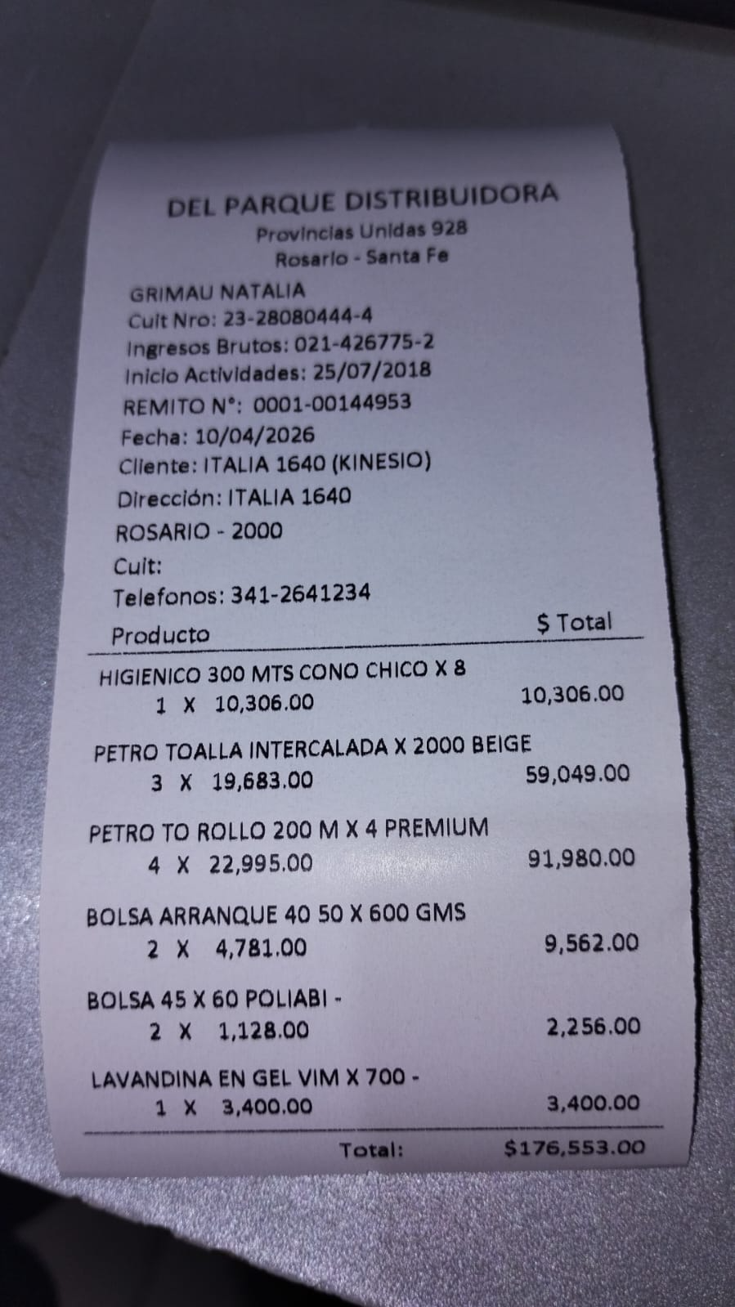
Rollo papel | ROLLOS | 2 Rollos | 2 ROLLOS DE 200M | $91,980 ($22,995 c/u) | 4 (4 bolsas de 4 rollos de 200M)
Bolsas de arranque | BOLSAS 40X50 | -- | ROLLOS | $9,562 ($4,781 c/u) | 2 rollos de 600 gms
Bolsas residuos | BOLSAS 45X60 | 4 paquetes(90 balsas) | -- | $2,556 ( $1,128 c/u) | 2 Paquetes
Bicarbonato | BOLSA | 1 bolsa | -- | --
Jabón Líquido | BIDONES | 2026-02-01 | -- | --
Aromatizante ambiente | AEROSOLES | 2 | -- | --
Detergente | BOTELLA | 1 | -- | --
Alcohol 70/30 | BIDON | 1 y 1/2 | -- | --
Cloro | BIDON | 1 | -- | --
Lavandina en gel | BOTELLA | 2 | 2026-02-01 | $3,400.00
Perfumina pisos | BIDON | 2 y 1/2 | -- | --
Vinagre de alcohol | BOTELLA 4,5 LTS | 1 | -- | --
Trapo cocina Microfibra | -- |  | --
Escobilla baño | -- |  | --
 |  |  |  | $176,553.00

JULIO 26
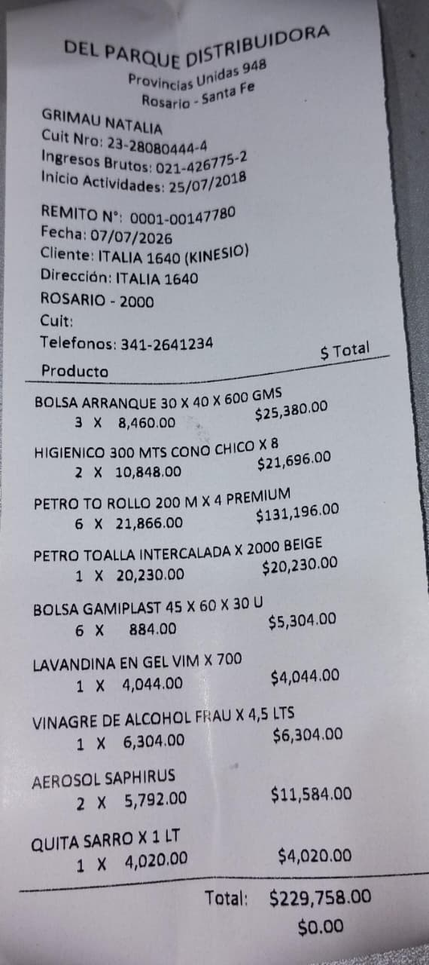
PRODUCTO | DESCRIPCIÓN | STOCK ACTUAL | DETALLE | COMPRA 10/04 | CANTIDAD A COMPRAR
Papel Higiénico | ROLLOS |  | 300 mts | $21,696.00 | 2
Toallas Intercaladas Beige | CAJA |  | 2000 | $20,230.00 | 1
Rollo papel | ROLLOS |  | 200m | $131,196.00 | 6 (4 bolsas de 4 rollos de 200M)
Bolsas de arranque | BOLSAS 30X40 | -- | -- | $25,380.00 | 3
Bolsas residuos | BOLSAS 45X60 | 2x20 unidades | 30 unidades | $5,304.00 | 6
Aromatizante ambiente | AEROSOLES | -- | -- | $11,584.00 | 2
Lavandina en gel | BOTELLA | 1/2 BOTELLA | 700 | $4,044.00 | 1
Vinagre de alcohol | BOTELLA | 1/2 BOTELLA | 4,5 LTS | $6,304.00 | 1
Quita sarro | BOTELLA | -- | 1lts | $4,020.00 | 1
 |  |  |  | $229,758.00

